Sheet1
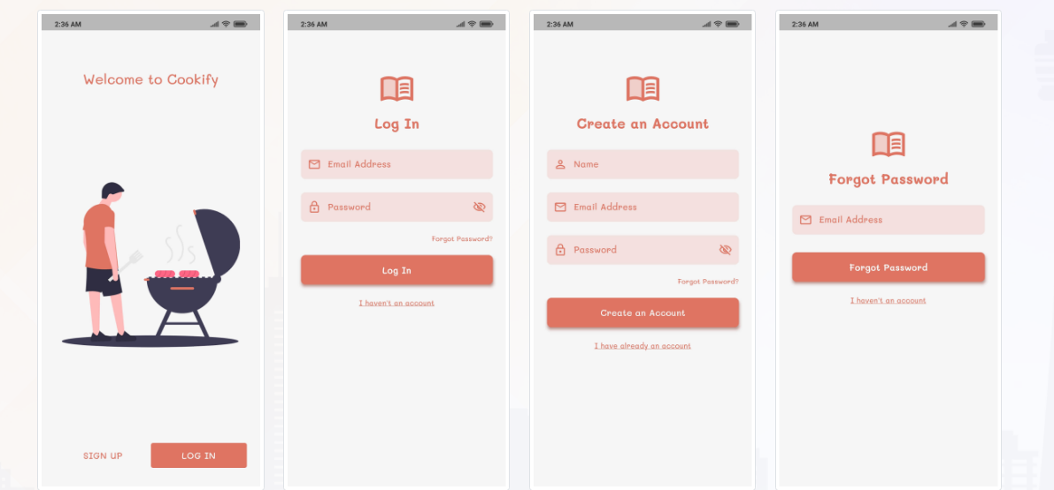
Màn login(dự kiến làm trong 2 tiếng)
khi tạo tài khoản: check email trùng, tên acc trùng
 | Accont
 |  | {
 |  | "Accountname": "A001",
 |  | "Accountemail": "A001@gmail.com",
 |  | "Password": "1q2w3E",
 |  | "FlagActive": "1"
 |  | }

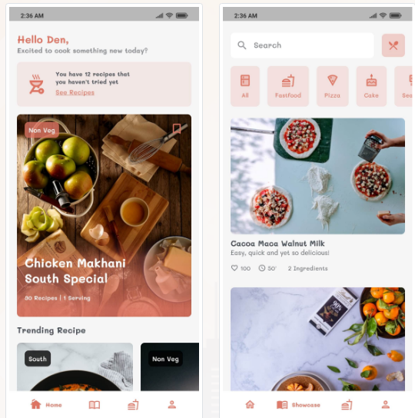
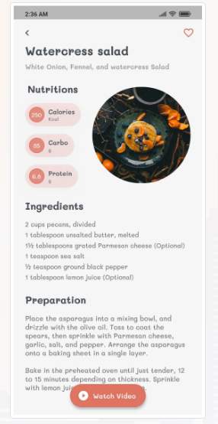
Màn sản phẩm (dự kiến làm trong 2 tiếng) | Categories | {
có thể tìm kiếm theo tên sản phẩm, và gồm các nhóm sản phẩm Categories khi chọn sẽ ra danh sách sản phẩm tương ứng , chọn vào sản phẩm sẽ đến màn chi tiết của từng sản phẩm trong Product |  | "Catecode" :"SF",
 |  | "Catename" :"SF001"
 |  | }

 | Product | {
 |  | "Catecode" :"SF",
 |  | Productcode:"SF001",
 |  | Calories:"250",
 |  | Carbo:"35",
Màn Plan(dự kiến làm trong 3 tiếng) |  | Protein:"6,8",
plan thì sẽ hiển thị da nh sách các product theo ngày và tổng lượng vitamin nhận được từ các product |  | Ingerdients:"2cups pecant",
 |  | Preparation:"…...",
 |  | VA:"80"
 |  | VB:"16"
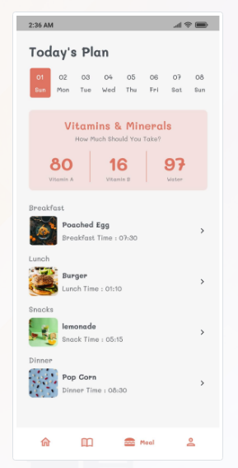
 |  | WA:"97"
 |  | Imagecode:"watersalad"
 |  | }

 | Plan | {
 |  | "Day":"Sunday"
 |  | Bfcode:"SF001"
 |  | Luchcode:"SF001"
 |  | Snackcode:"SF001"
 |  | Dinnercode:"SF001"
 |  | Bftime:"6.30"
 |  | Lunchtime:"6.30"
 |  | snacktime:"6.30"
 |  | Dinnertime:"6.30"
 |  | VA:"80"
 |  | VB:"16"
 |  | WA:"97"
 |  | }

